ログイン
外部設計書 |  |  |  |  | 画面名 |  |  |  |  | 作成者 |  |  | 更新者
 |  |  |  |  | システム名 |  |  |  |  | 作成日 |  |  | 更新日
 |  |  |  |  | 備考

 | 画面設計

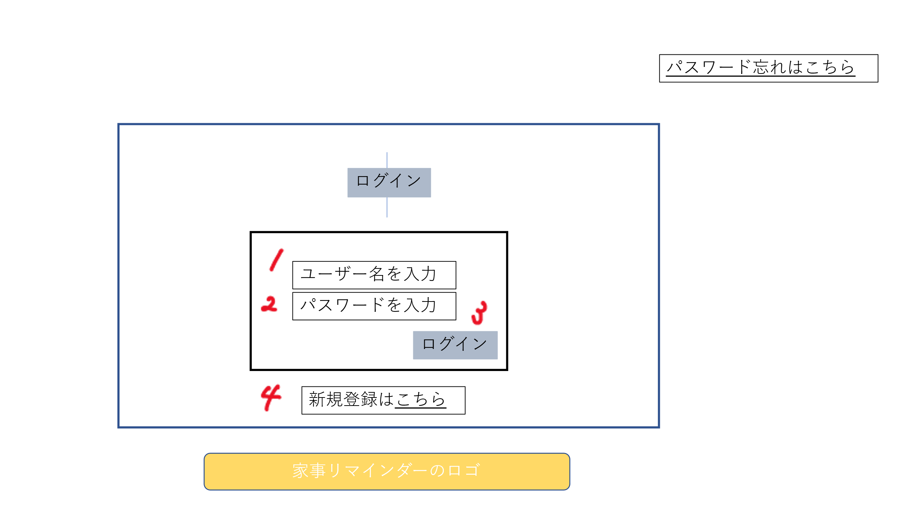

 | 機能設計

 |  |  | 「1 ユーザ名を入力」欄
 |  |  | ユーザ名を入力

 |  |  | 「2 パスワードを入力」欄
 |  |  | パスワードを入力

 |  |  | 「3 ログイン」クリック
 |  |  | 各ユーザのホーム画面に遷移

 |  |  | 「4 新規登録はこちら」クリック
 |  |  | 新規登録へ遷移

 | 項目定義書

 | No | 物理名 |  | 論理名 |  | 画面型 | データ型 | min | max | DBテーブル | DBカラム | 備考

新規登録
外部設計書 |  |  |  |  | 画面名 |  |  |  |  | 作成者 |  |  | 更新者
 |  |  |  |  | システム名 |  |  |  |  | 作成日 |  |  | 更新日
 |  |  |  |  | 備考

 | 画面設計

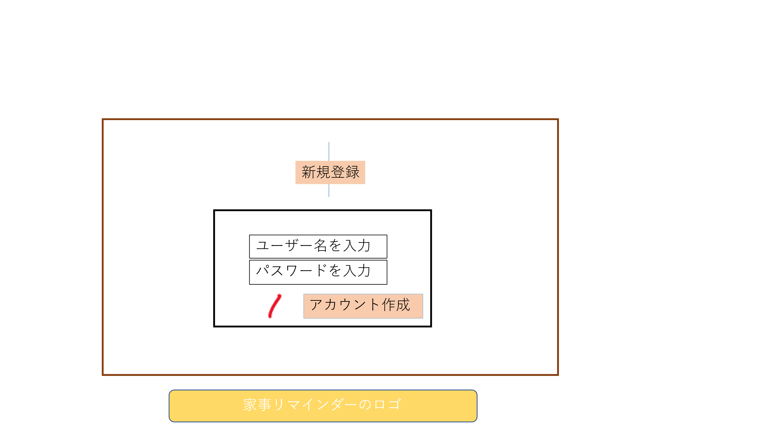

 | 機能設計

 |  |  | 「ユーザ名を入力」欄
 |  |  | ユーザーが利用したいユーザ名を入力

 |  |  | 「パスワードを入力」欄
 |  |  | ユーザーが利用したいパスワードを入力

 |  |  | 「アカウント作成」クリック
 |  |  | ユーザ名、パスワードを保存後、ログイン画面へ遷移する

 | 項目定義書

 | No | 物理名 |  | 論理名 |  | 画面型 | データ型 | min | max | DBテーブル | DBカラム | 備考

タスクのポップアップ
外部設計書 |  |  |  |  | 画面名 |  |  |  |  | 作成者 |  |  | 更新者
 |  |  |  |  | システム名 |  |  |  |  | 作成日 |  |  | 更新日
 |  |  |  |  | 備考

 | 画面設計

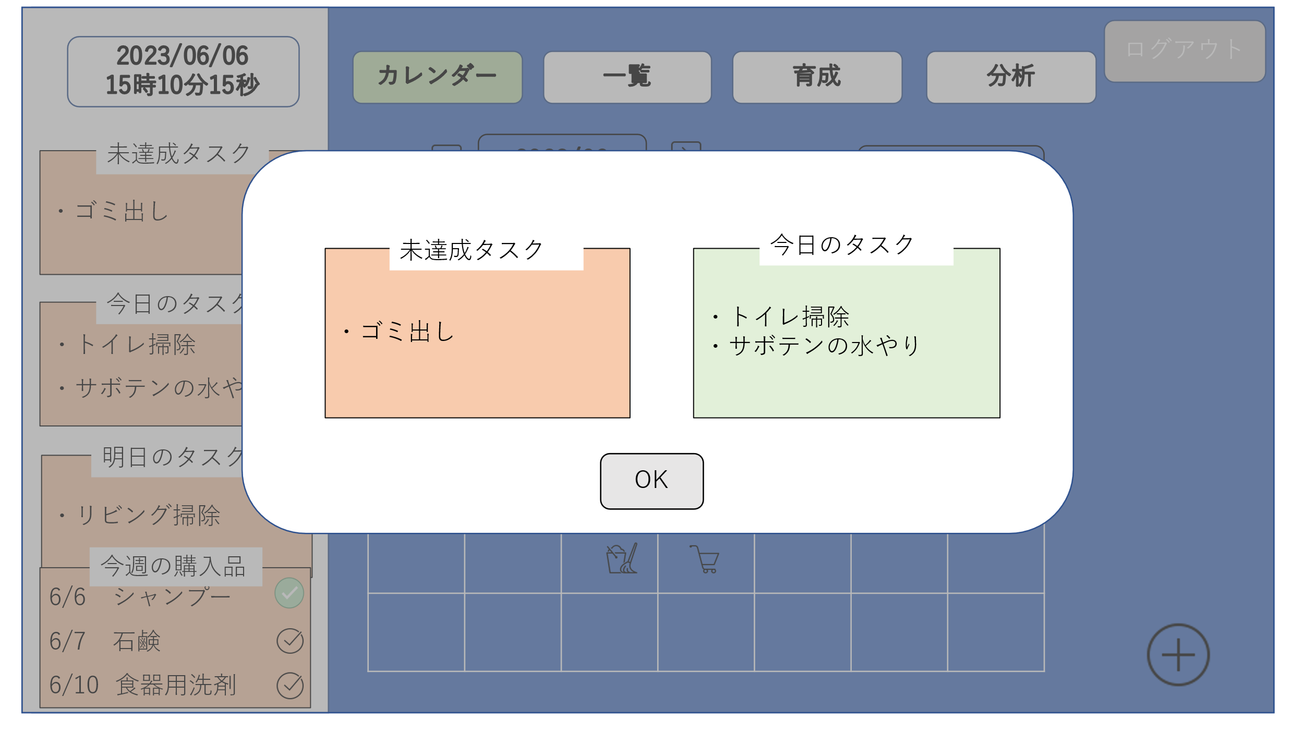

 | 機能設計

 |  |  | 「１ ok」クリック
 |  |  | タスクのポップアップ（モーダルウィンドウ）が消える

 | 項目定義書

 | No | 物理名 |  | 論理名 |  | 画面型 | データ型 | min | max | DBテーブル | DBカラム | 備考

ホーム画面
外部設計書 |  |  |  | 画面名 |  |  |  |  | 作成者 |  |  | 更新者
 |  |  |  | システム名 |  |  |  |  | 作成日 |  |  | 更新日
 |  |  |  | 備考

 | 画面設計

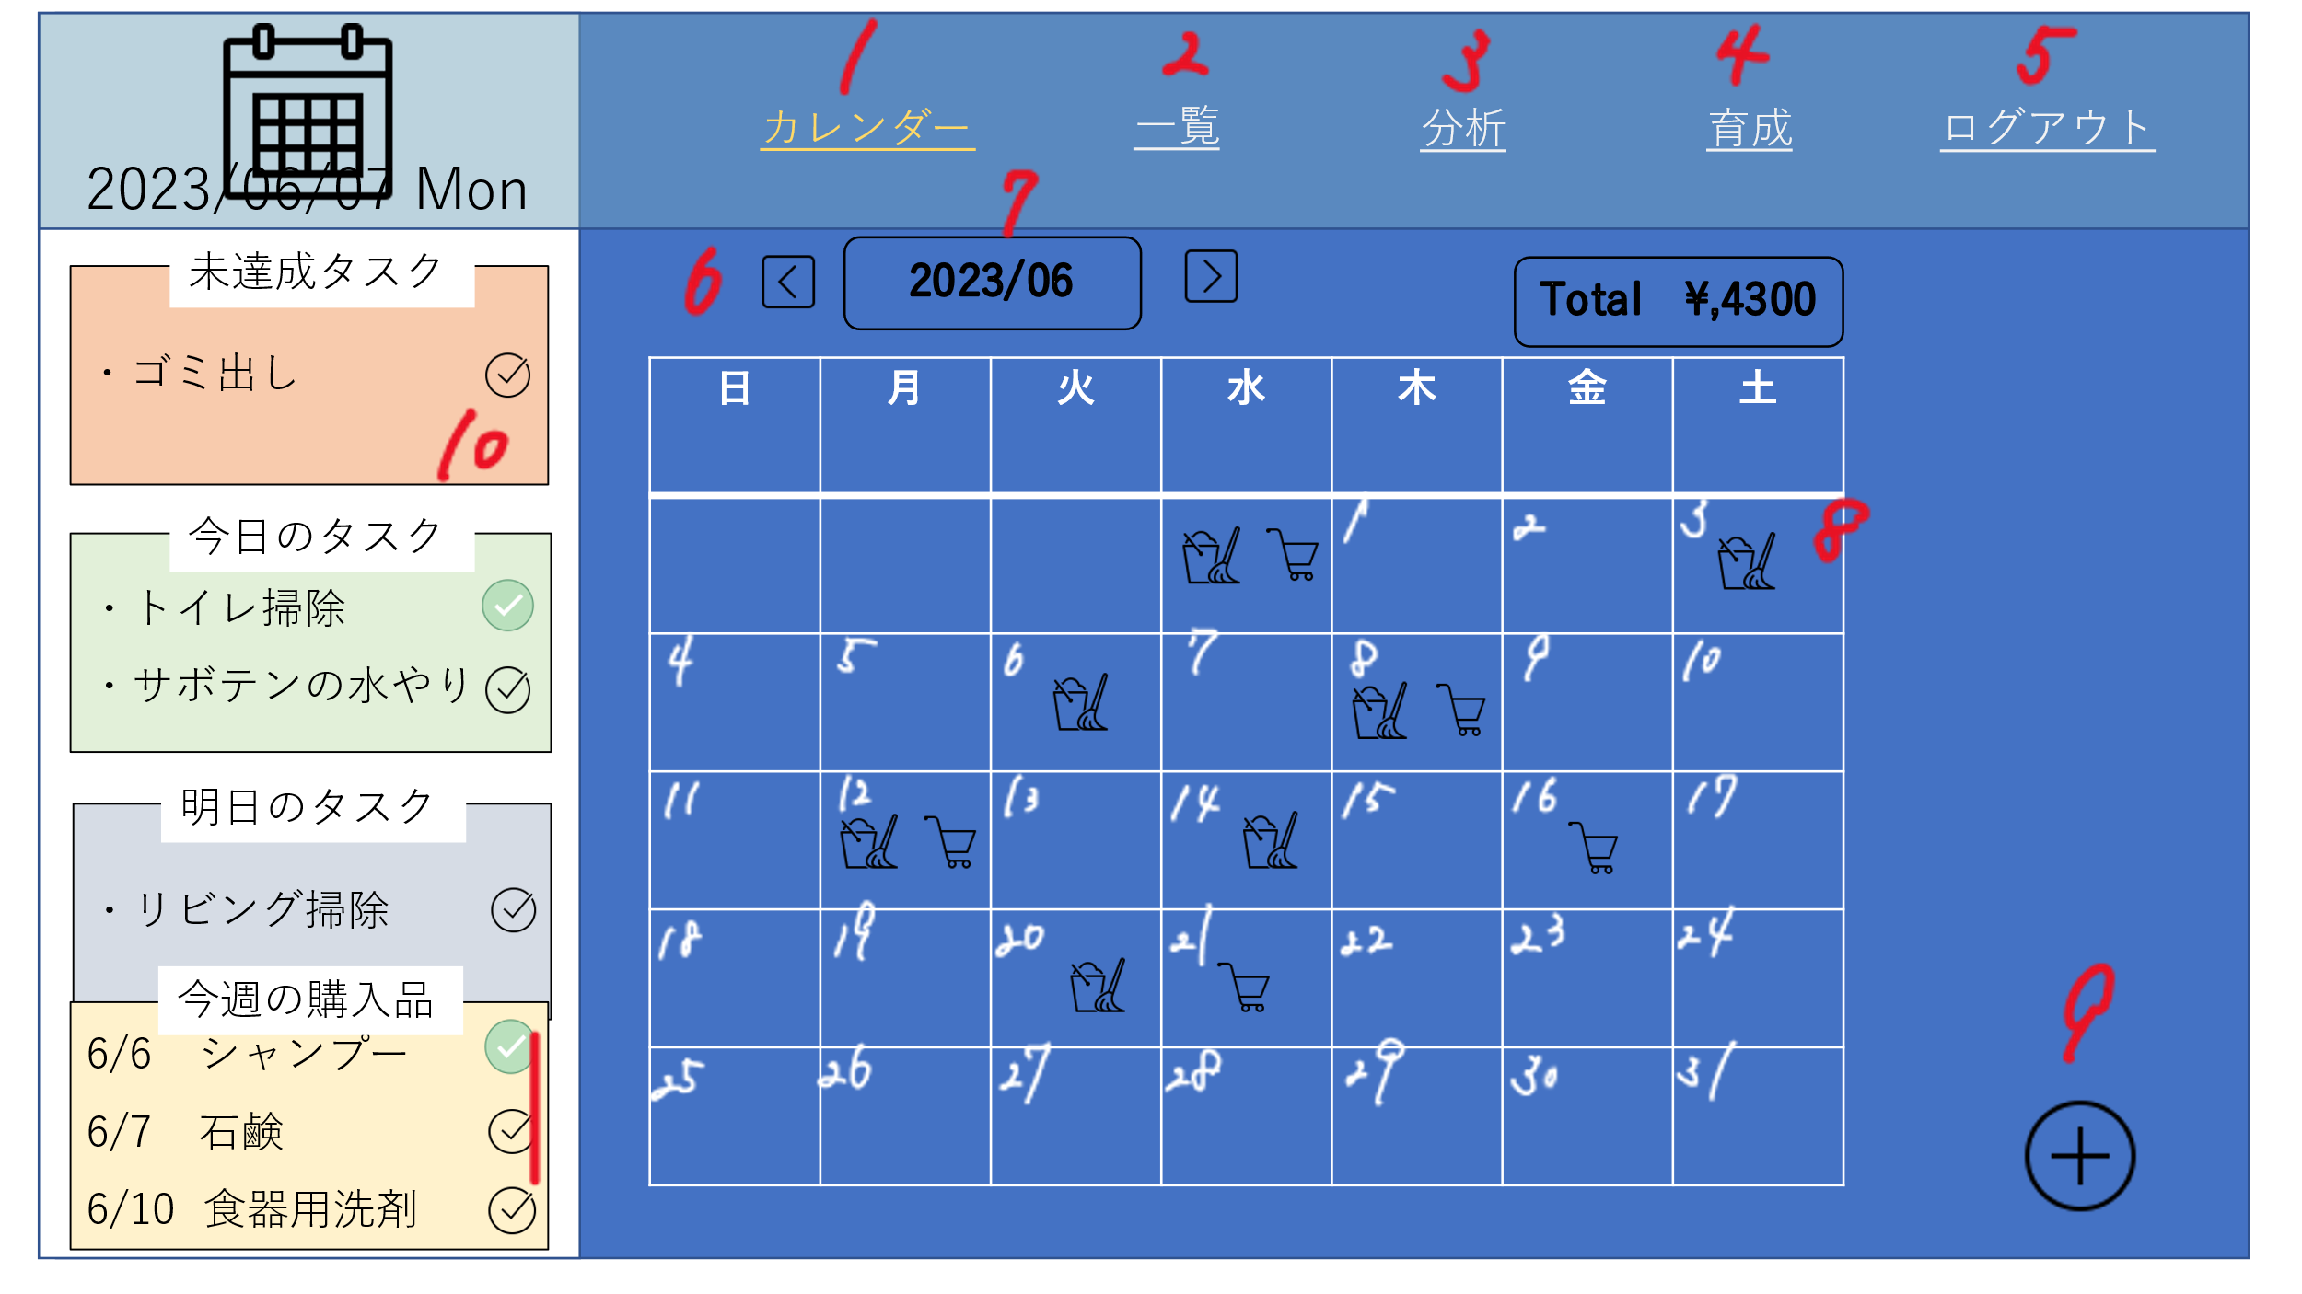

 | 機能設計

 |  | 「1 カレンダー」クリック
 |  | ホーム画面に遷移

 |  | 「2 一覧」クリック
 |  | 日用品一覧画面に遷移する

 |  | 「３ 分析」クリック
 |  | 分析画面に遷移する。

 |  | 「４育成」クリック
 |  | 育成画面に遷移する

 |  | 「５ ログアウト」クリック
 |  | 「ログアウトしてもいいですか」をアラート表示し、「はい」ならログイン画面に遷移する。「いいえ」ならアラート表示が消える。

 |  | 「6 ◀▶」クリック
 |  | 押したボタンによって表示する月とカレンダーを変更する。

 |  | 「7 2023/6」クリック
 |  | 好きな年と好きな月に飛べるようになる

 |  | 「8 カレンダーにある日付」の欄をクリック
 |  | 日付タスク詳細画面に遷移する。

 |  | 「９ ＋」クリック
 |  | 日用品登録画面に遷移する

 |  | 「10 ☑」クリック
 |  | データベースの実施状況を切り替える

 | 項目定義書

 | No | 物理名 | 論理名 |  | 画面型 | データ型 | min | max | DBテーブル | DBカラム | 備考

日用品登録画面
外部設計書 |  |  |  | 画面名 |  |  |  |  | 作成者 |  |  | 更新者
 |  |  |  | システム名 |  |  |  |  | 作成日 |  |  | 更新日
 |  |  |  | 備考

 | 画面設計

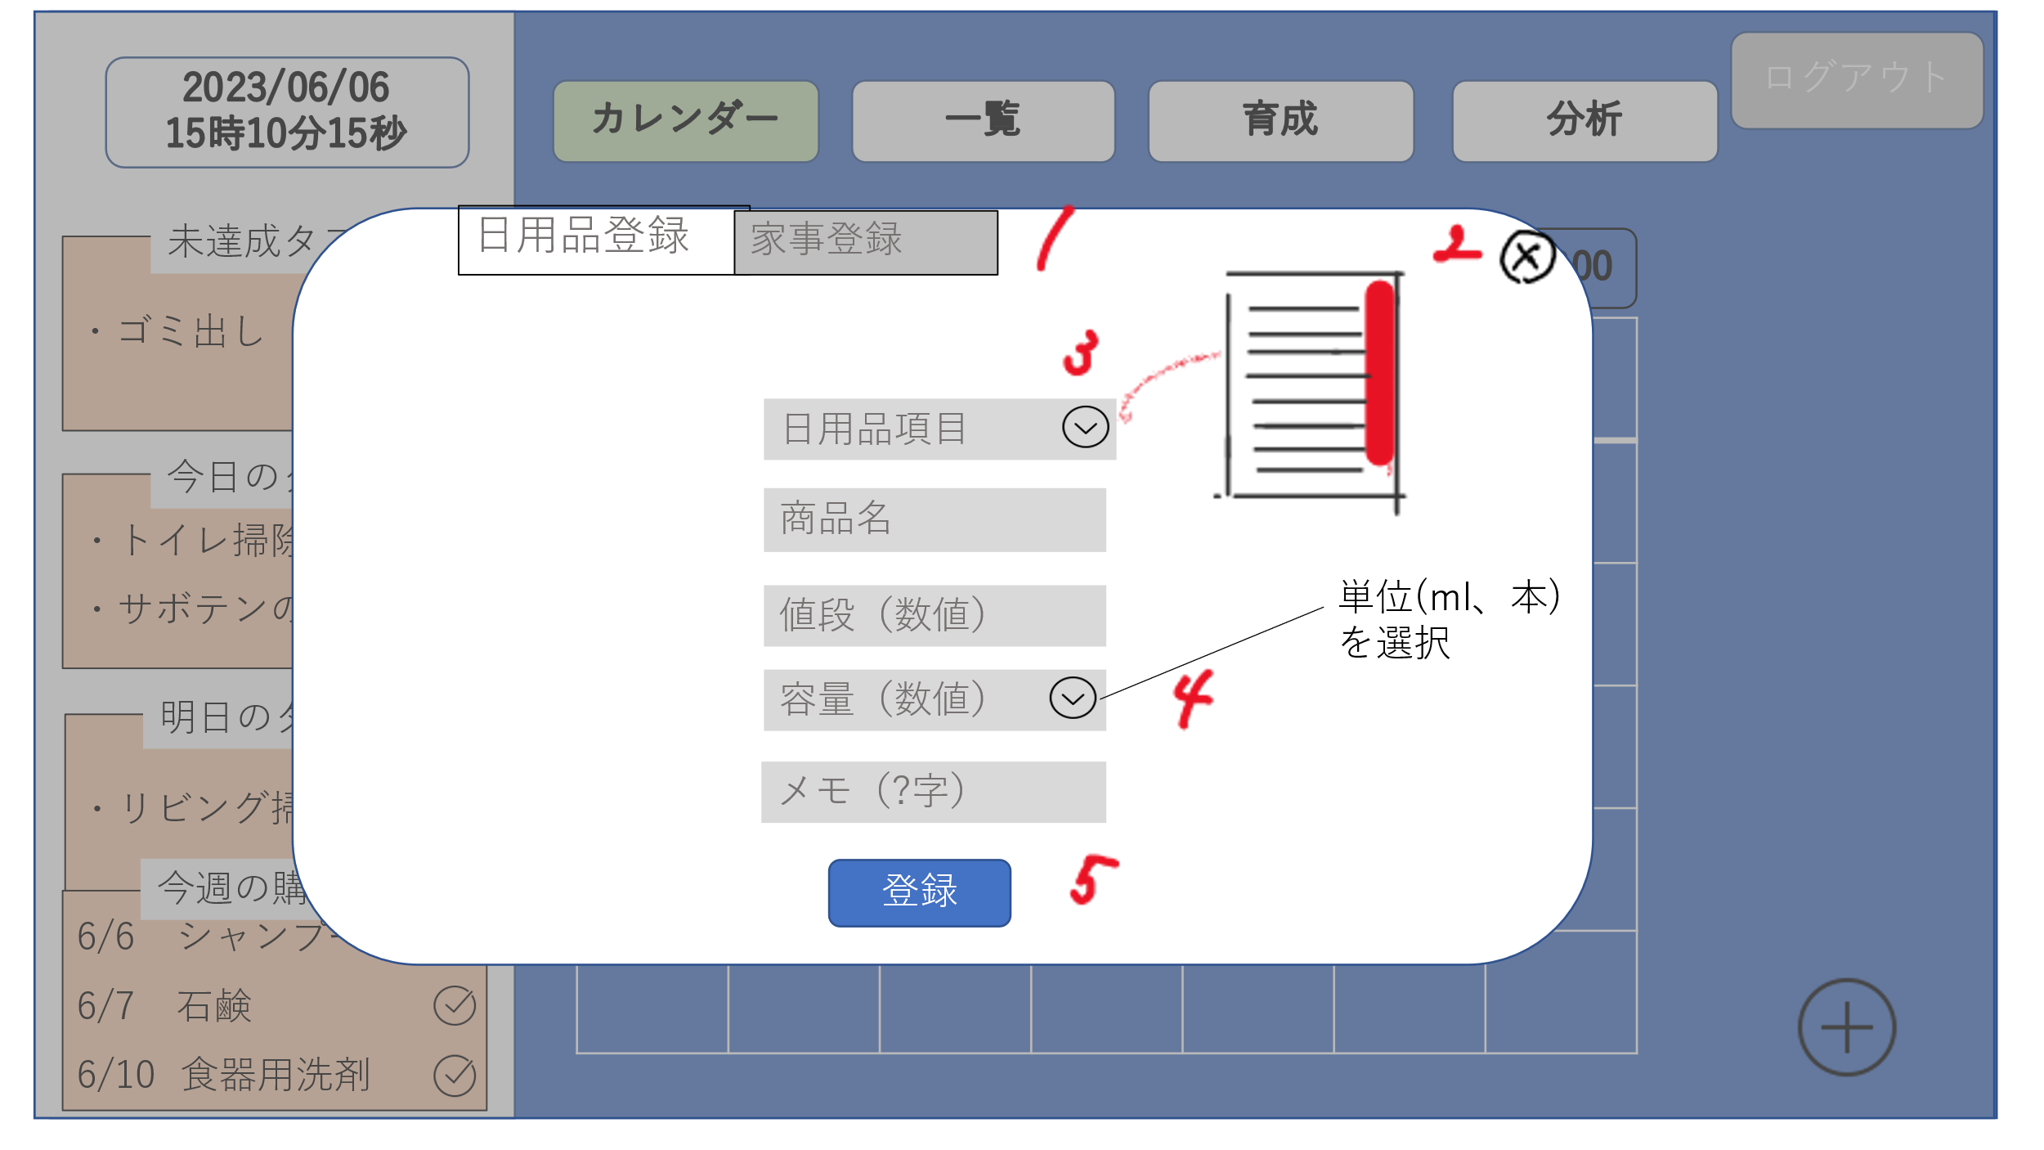

 | 機能設計

 |  | 「1 家事登録」のタブクリック
 |  | 家事登録画面に遷移する

 |  | 「2 ×」クリック
 |  | 日用品登録画面（モーダルウィンドウ）を閉じる

 |  | 「3 日用品項目」横のボタンをクリック
 |  | あらかじめ設定しておいた項目の一覧を表示する。（スクロール）

 |  | 「4 容量」横のボタンをクリック
 |  | あらかじめ設定しておいた容量の単位を表示する（スクロール）

 |  | 「5 登録」クリック
 |  | 記載されたデータを登録し、「登録しました」のアラートを表示する

 | 項目定義書

 | No | 物理名 | 論理名 |  | 画面型 | データ型 | min | max | DBテーブル | DBカラム | 備考

家事登録画面
外部設計書 |  |  |  | 画面名 |  |  |  |  | 作成者 |  |  | 更新者
 |  |  |  | システム名 |  |  |  |  | 作成日 |  |  | 更新日
 |  |  |  | 備考

 | 画面設計

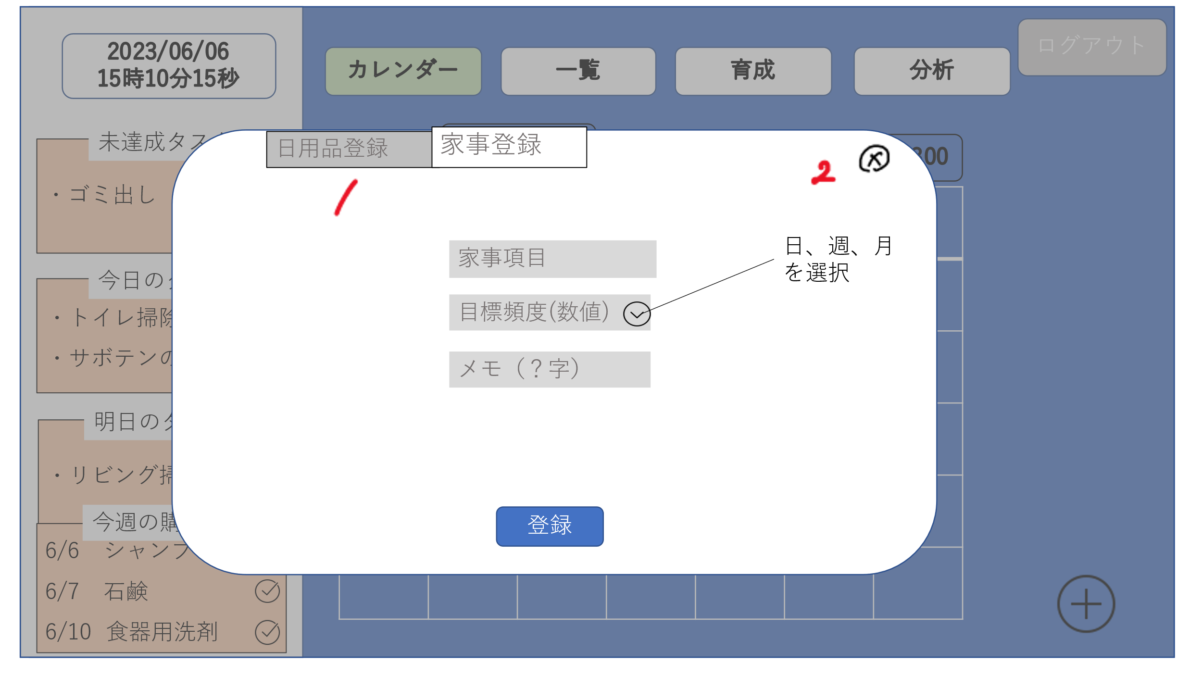

 | 機能設計

 |  | 「1 日用品登録」のタブをクリック
 |  | 日用品登録画面に遷移する。

 |  | 「2 ×」クリック
 |  | 家事登録画面（モーダルウィンドウ）を閉じる

 |  | 「3 目標頻度」横のボタンをクリック
 |  | 「日、週、月」の頻度の単位を表示する

 |  | 「4 登録」ボタンをクリック
 |  | 記載されたデータを登録し、「登録しました」のアラートを表示する

 | 項目定義書

 | No | 物理名 | 論理名 |  | 画面型 | データ型 | min | max | DBテーブル | DBカラム | 備考

日付タスク詳細画面
外部設計書 |  |  |  | 画面名 |  |  |  |  | 作成者 |  |  | 更新者
 |  |  |  | システム名 |  |  |  |  | 作成日 |  |  | 更新日
 |  |  |  | 備考

 | 画面設計

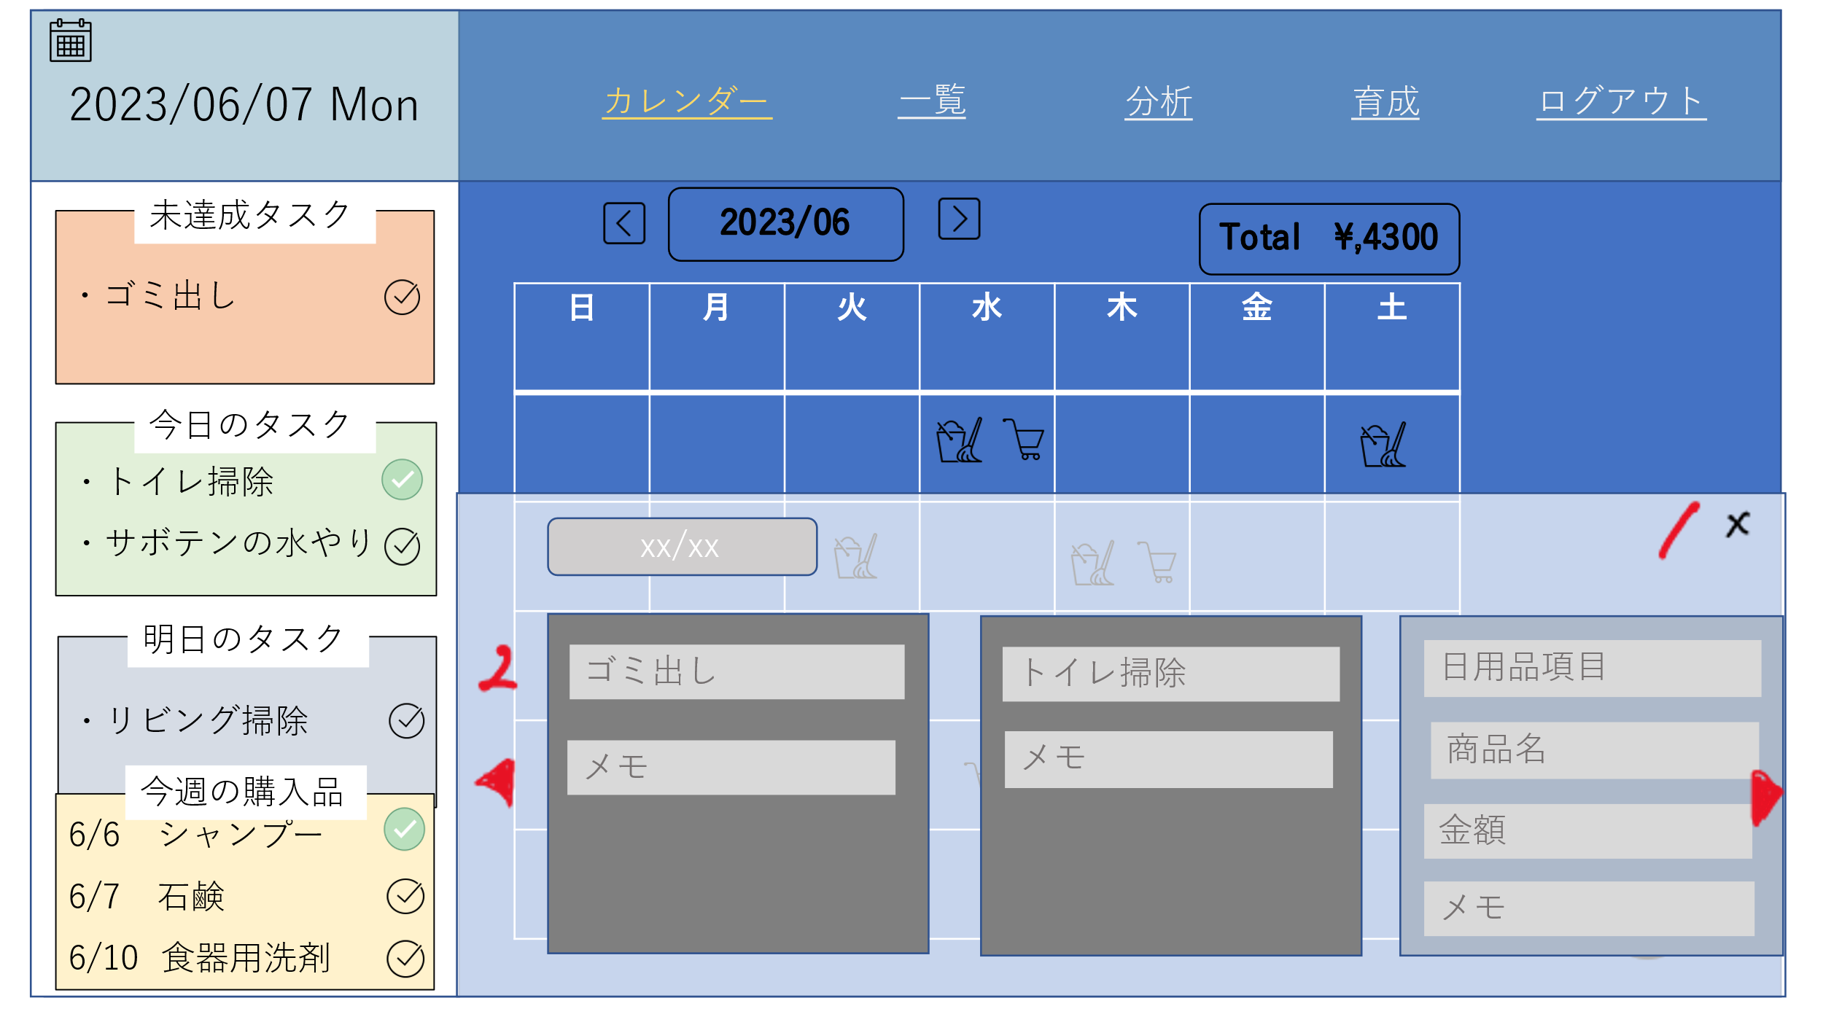

 | 機能設計

 |  | 「1 ×」クリック
 |  | 日付タスク詳細画面（モーダルウィンドウ）を閉じる

 |  | 「2 ◀▶ボタン」をクリック
 |  | 登録されている詳細データの表示を戻したり、進めたりする。

 | 項目定義書

 | No | 物理名 | 論理名 |  | 画面型 | データ型 | min | max | DBテーブル | DBカラム | 備考

日用品一覧画面
外部設計書 |  |  |  | 画面名 |  |  |  |  | 作成者 |  |  | 更新者
 |  |  |  | システム名 |  |  |  |  | 作成日 |  |  | 更新日
 |  |  |  | 備考

 | 画面設計

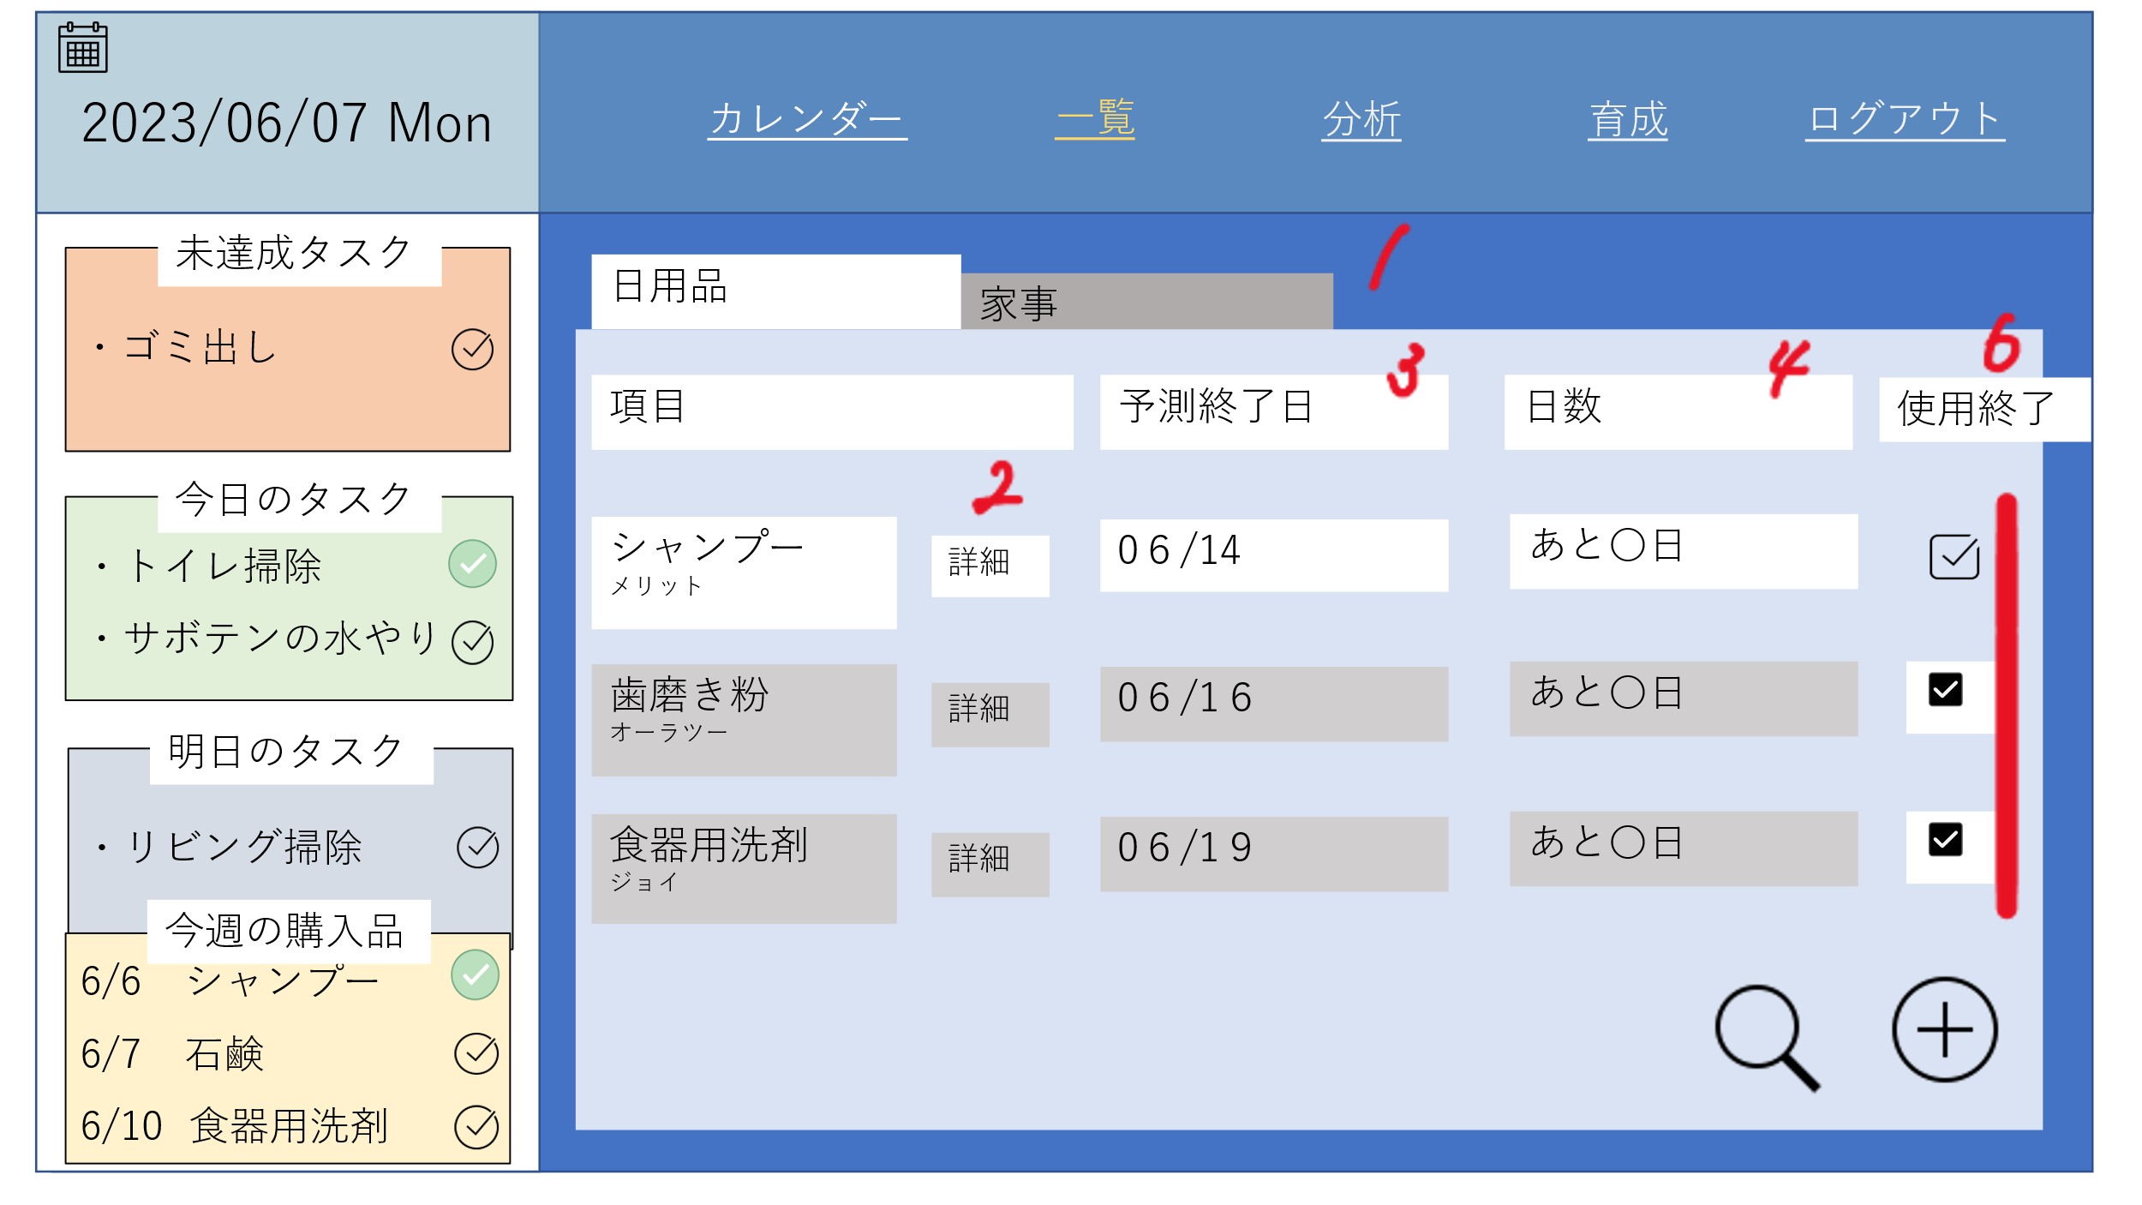

 | 機能設計

 |  | 「1 家事」タブ
 |  | クリックすると家事一覧画面が表示される。
 |  | 「2 詳細」ボタン
 |  | 日用品詳細画面に遷移する。
 |  | 「3 消費終了予定日」
 |  | 消費終了予定日を計算し、表示する。
 |  | 「4 日数」
 |  | 現在の日付と消費終了予定日の差を計算し、表示する。
 |  | 「5 補充」 チェックボックス クリック
 |  | チェックボックスをクリックすると、購入品リストが更新される。※「日数」と「補充」の間に「終了」ボタンを追加したい「6 終了」ボタン クリックすると、
 |  | その項目の使用終了日のデータが更新される。
 |  | 「7 ＋」ボタン クリック
 |  | 日用品登録画面に遷移する。

 | 項目定義書

 | No | 物理名 | 論理名 |  | 画面型 | データ型 | min | max | DBテーブル | DBカラム | 備考

日用品詳細画面
外部設計書 |  |  |  | 画面名 |  |  |  |  | 作成者 |  |  | 更新者
 |  |  |  | システム名 |  |  |  |  | 作成日 |  |  | 更新日
 |  |  |  | 備考

 | 画面設計

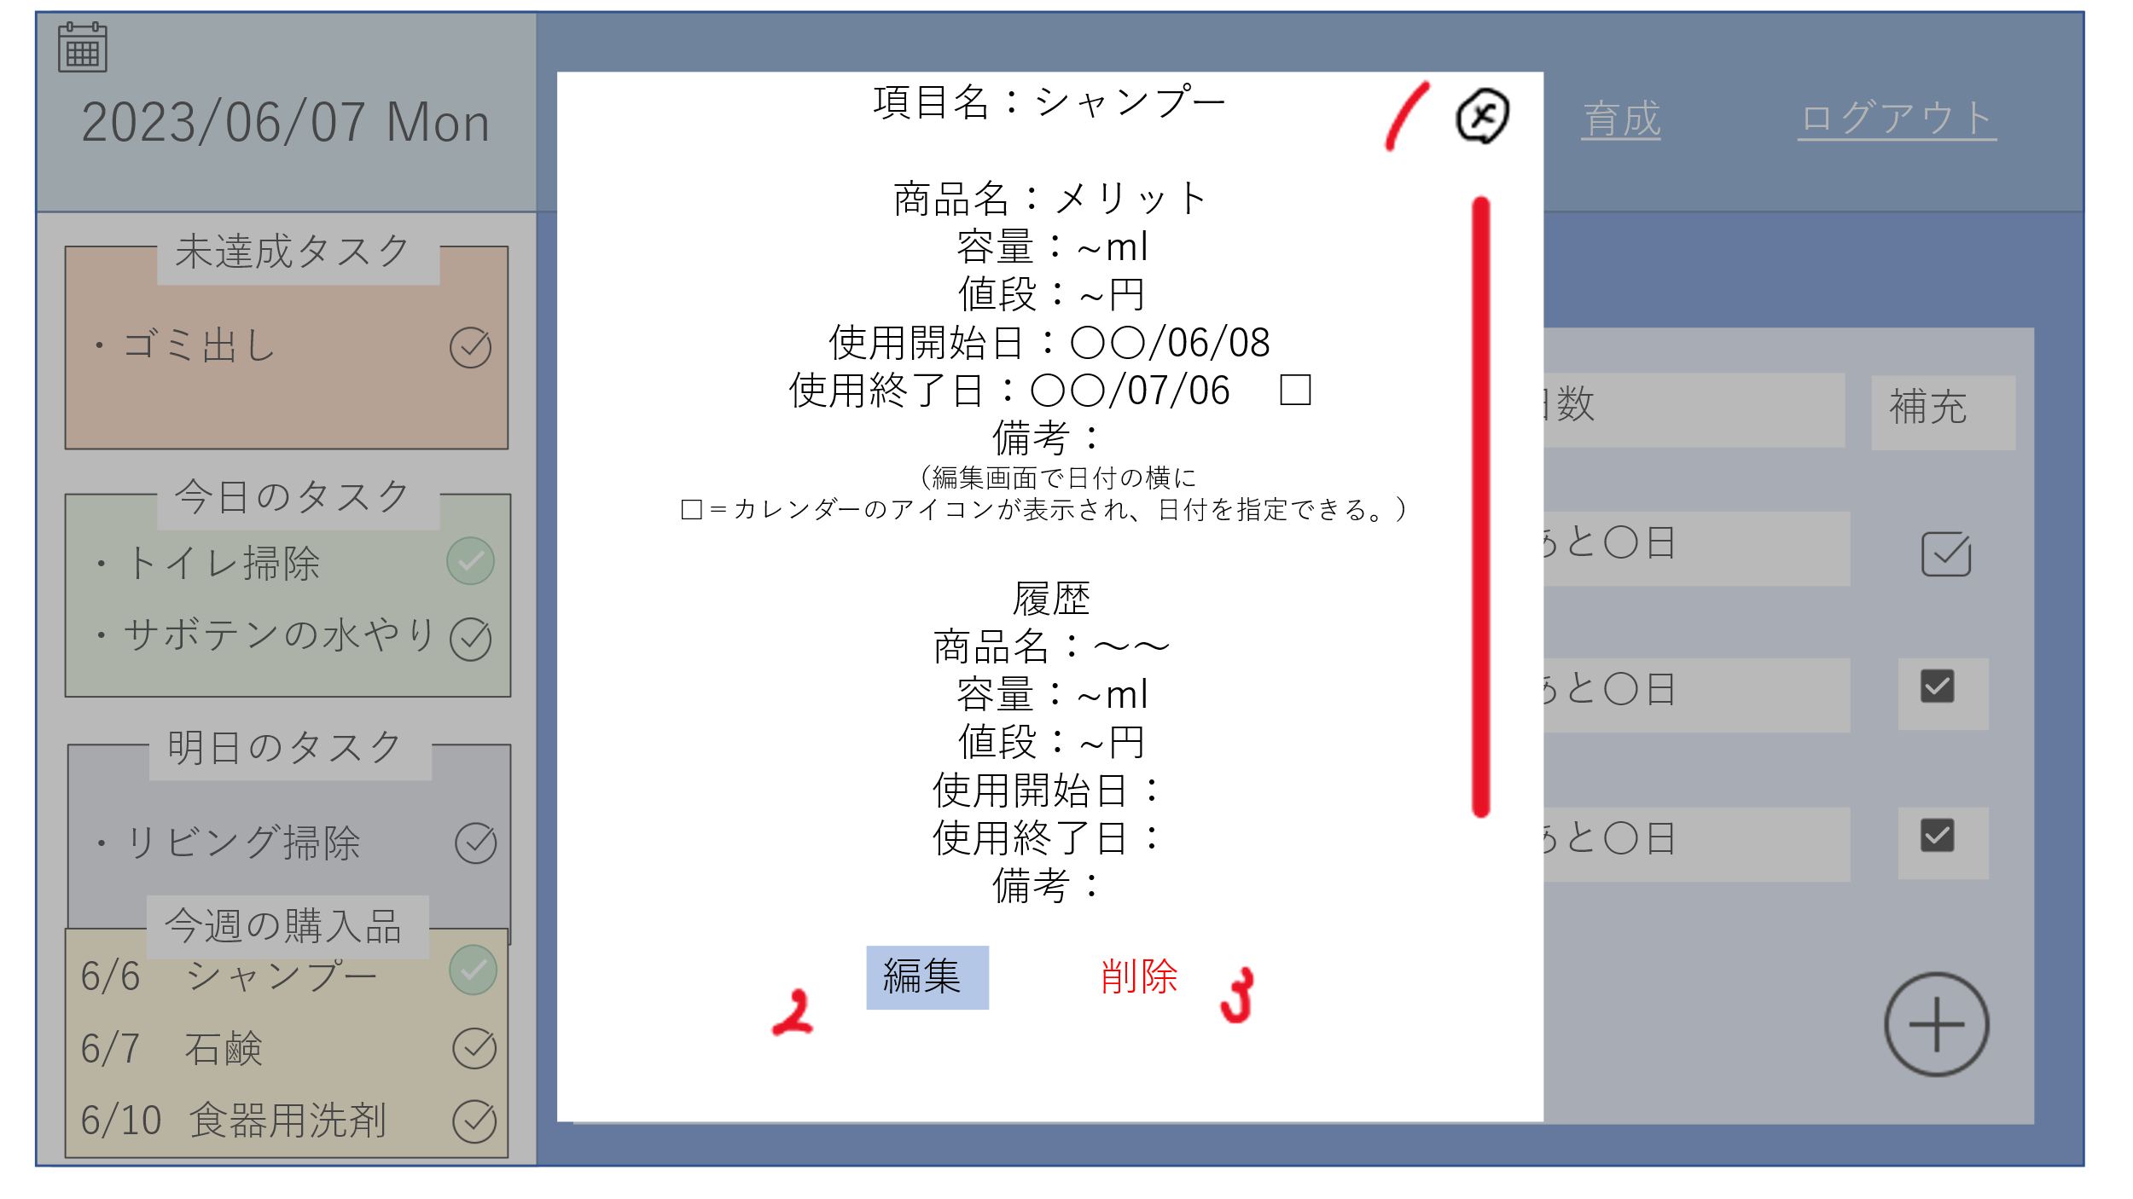

 | 機能設計

 |  | 「1 ×」ボタンをクリック
 |  | 日用品詳細画面（モーダルウィンドウ）を閉じる

 |  | 「2 編集」ボタンをクリック
 |  | 日用品編集画面に遷移する。

 |  | 「3 削除」ボタンをクリック
 |  | 日用品詳細画面に記載されているデータを削除する。

 | 項目定義書

 | No | 物理名 | 論理名 |  | 画面型 | データ型 | min | max | DBテーブル | DBカラム | 備考

日用品編集画面
外部設計書 |  |  |  |  | 画面名 |  |  |  |  | 作成者 |  |  | 更新者
 |  |  |  |  | システム名 |  |  |  |  | 作成日 |  |  | 更新日
 |  |  |  |  | 備考

 | 画面設計

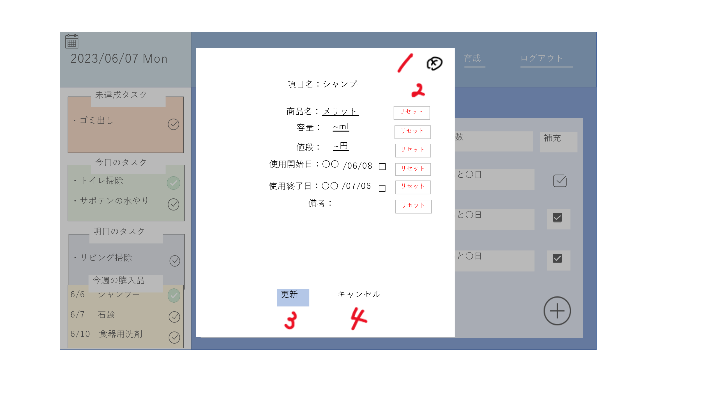

 | 機能設計
 |  |  | 「1 ×」クリック
 |  |  | 日用品編集画面を閉じる

 |  |  | 「２ リセット」クリック
 |  |  | テキストボックス内を空欄にする

 |  |  | 「３ 更新」クリック
 |  |  | 編集した内容にデータを書き換えて、「更新しました」とアラートを出す

 |  |  | 「４ キャンセル」クリック
 |  |  | 日用品詳細画面に遷移する。

 | 項目定義書

 | No | 物理名 |  | 論理名 |  | 画面型 | データ型 | min | max | DBテーブル | DBカラム | 備考

家事一覧画面
外部設計書 |  |  |  | 画面名 |  |  |  |  | 作成者 |  |  | 更新者
 |  |  |  | システム名 |  |  |  |  | 作成日 |  |  | 更新日
 |  |  |  | 備考

 | 画面設計

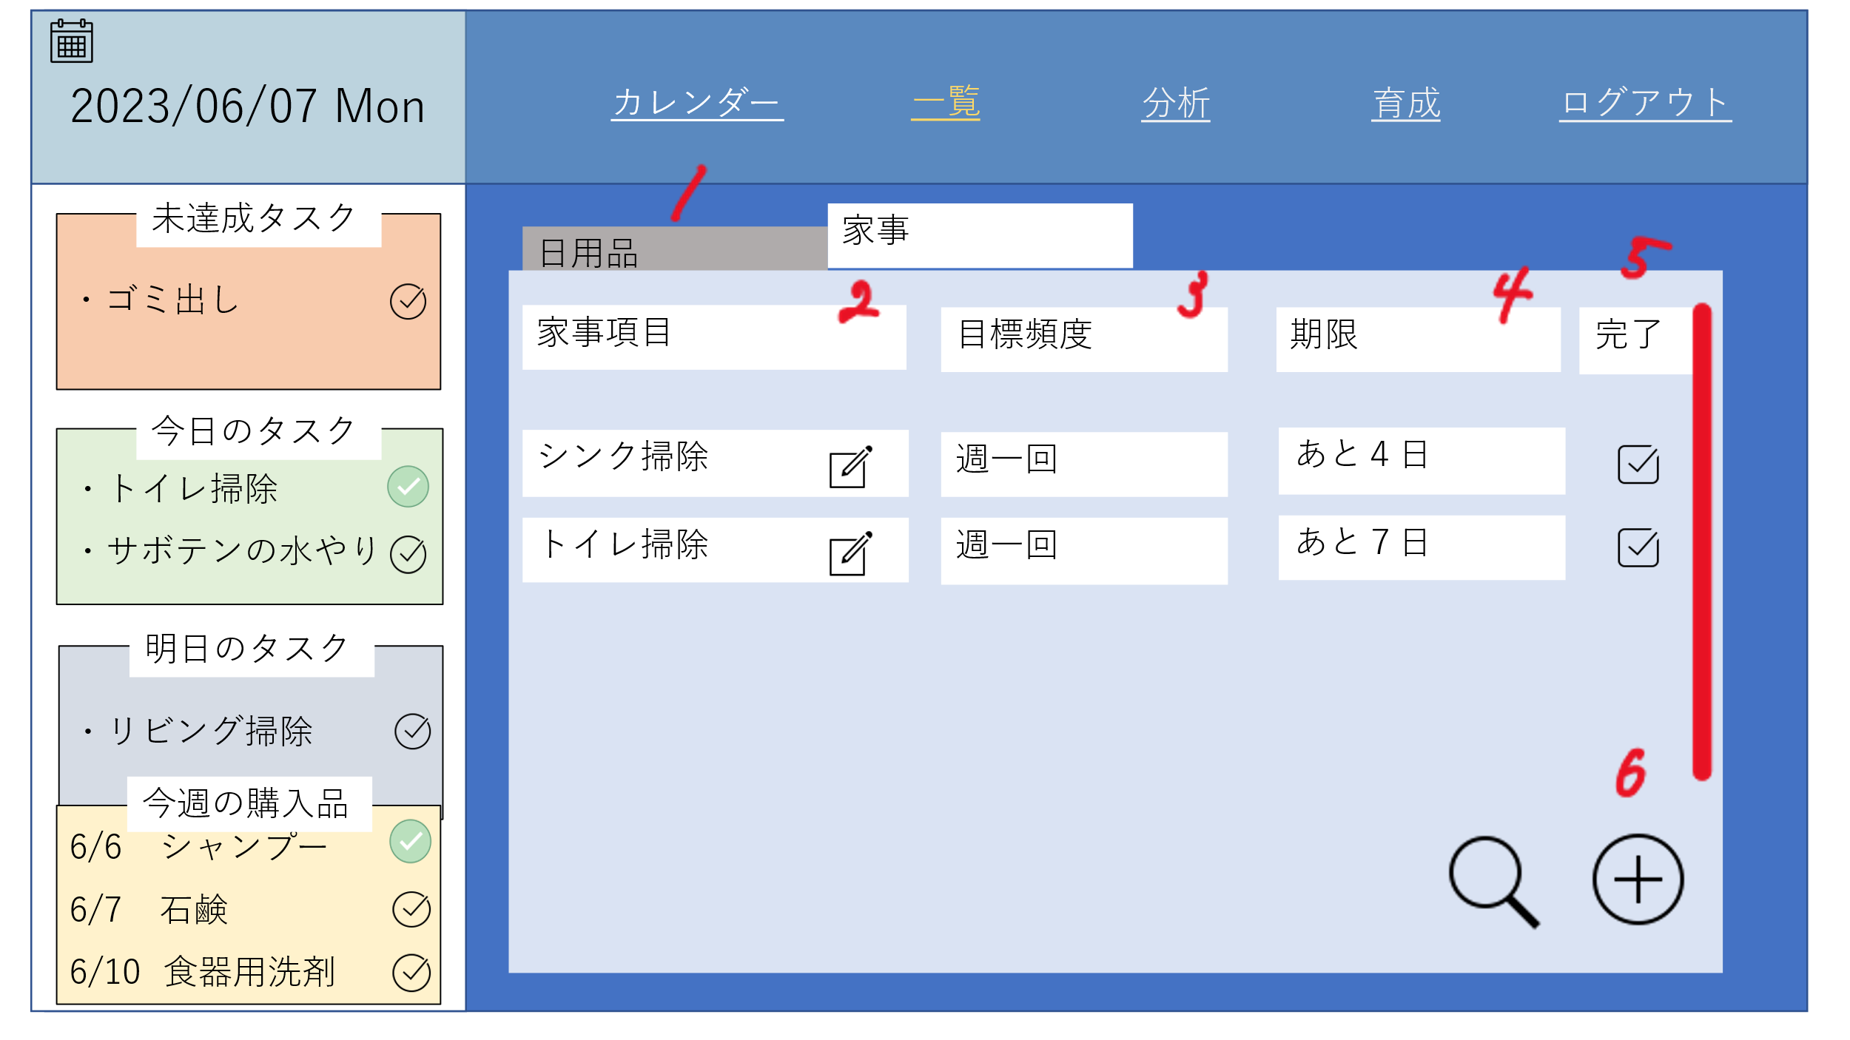

 | 機能設計
 |  | 「1 日用品」タブ
 |  | クリックすると日用品一覧画面が表示される。
 |  | 「2 詳細」アイコン
 |  | 家事詳細画面に遷移する。
 |  | 「3 目標頻度」
 |  | あらかじめ設定した頻度を表示する。
 |  | 「4 期限」
 |  | 前回実施日と目標頻度から次の期限を計算し、表示する。
 |  | 「5 完了」 チェックボックス クリック
 |  | チェックボックスをクリックすると、実施日が更新される。
 |  | 「6 ＋」ボタン クリック
 |  | 家事登録画面に遷移する

 | 項目定義書

 | No | 物理名 | 論理名 |  | 画面型 | データ型 | min | max | DBテーブル | DBカラム | 備考

家事詳細画面
外部設計書 |  |  |  |  | 画面名 |  |  |  |  | 作成者 |  |  | 更新者
 |  |  |  |  | システム名 |  |  |  |  | 作成日 |  |  | 更新日
 |  |  |  |  | 備考

 | 画面設計

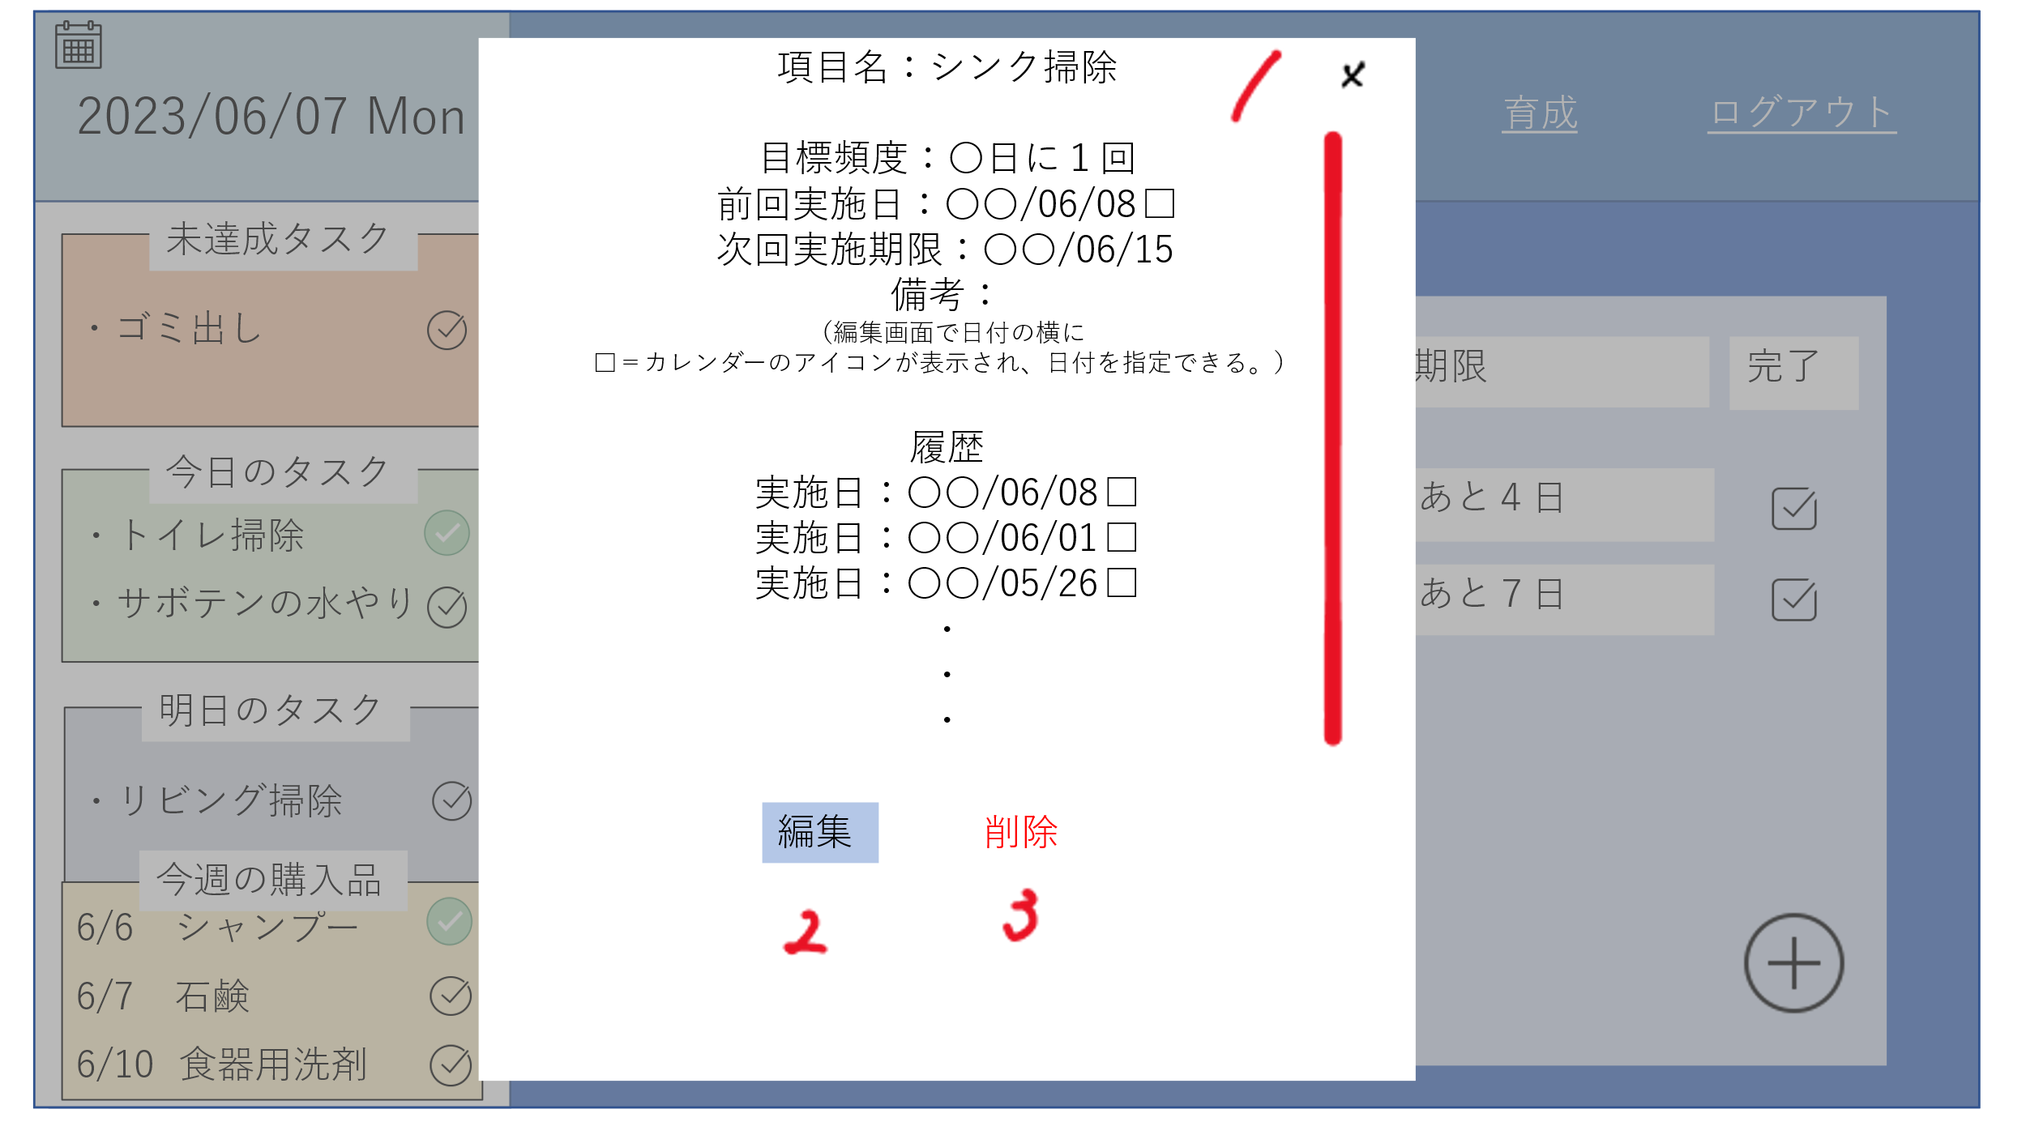

 | 機能設計

 |  |  | 「1 ×」ボタンをクリック
 |  |  | 家事詳細画面（モーダルウィンドウ）を閉じる

 |  |  | 「2 編集」ボタンをクリック
 |  |  | 家事編集画面に遷移する。

 |  |  | 「3 削除」ボタンをクリック
 |  |  | 家事詳細画面に記載されているデータを削除する。

 | 項目定義書

 | No | 物理名 |  | 論理名 |  | 画面型 | データ型 | min | max | DBテーブル | DBカラム | 備考

家事編集画面
外部設計書 |  |  |  |  | 画面名 |  |  |  |  | 作成者 |  |  | 更新者
 |  |  |  |  | システム名 |  |  |  |  | 作成日 |  |  | 更新日
 |  |  |  |  | 備考

 | 画面設計

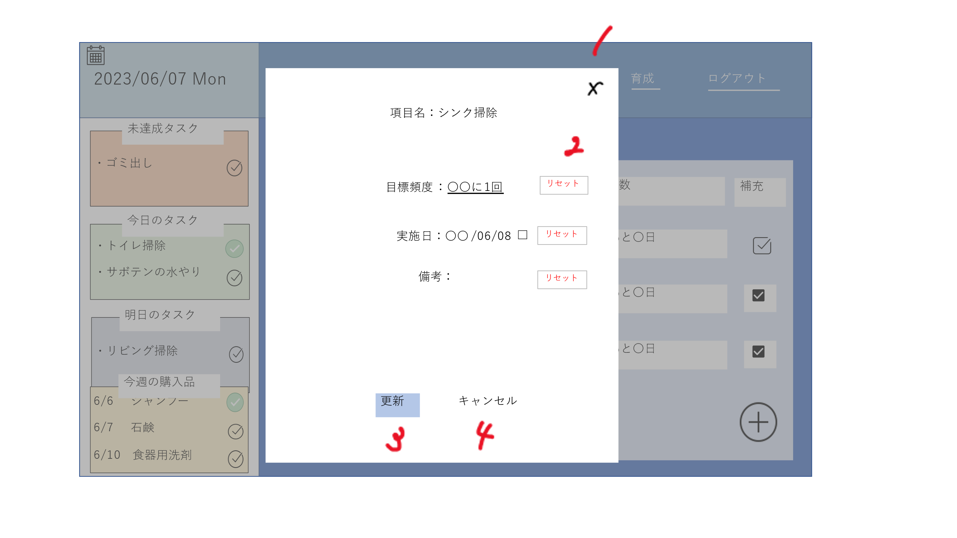

 | 機能設計

 |  |  | 「1 ×」クリック
 |  |  | 家事編集画面を閉じる

 |  |  | 「２ リセット」クリック
 |  |  | テキストボックス内を空欄にする

 |  |  | 「３ 更新」クリック
 |  |  | 編集した内容にデータを書き換えて、「更新しました」とアラートを出す

 |  |  | 「４ キャンセル」クリック
 |  |  | 家事詳細画面に遷移する。

 | 項目定義書

 | No | 物理名 |  | 論理名 |  | 画面型 | データ型 | min | max | DBテーブル | DBカラム | 備考

分析画面
外部設計書 |  |  |  |  | 画面名 |  |  |  |  | 作成者 |  |  | 更新者
 |  |  |  |  | システム名 |  |  |  |  | 作成日 |  |  | 更新日
 |  |  |  |  | 備考

 | 画面設計

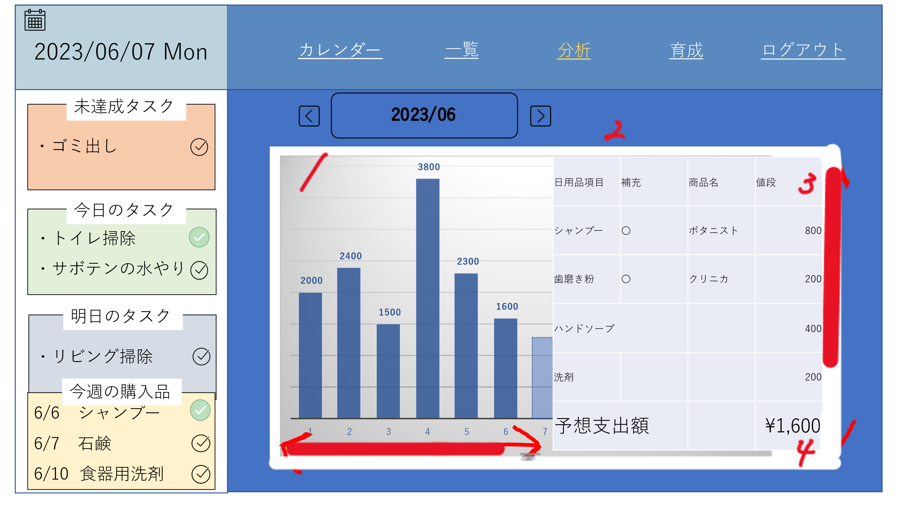

 | 機能設計
 |  |  | ・月ごとの出費をグラフ化
 |  |  | グラフは横スクロール（赤矢印）
 |  |  | ・現在の月に購入した日用品・消費予定の日用品を表示する
 |  |  | 登録画面で登録した情報を引っ張ってくる
 |  |  | 前回購入した商品の値段を引っ張ってくる
 |  |  | 支出額と予想額の合計を表示する

 | 項目定義書

 | No | 物理名 |  | 論理名 |  | 画面型 | データ型 | min | max | DBテーブル | DBカラム | 備考

育成画面
外部設計書 |  |  |  | 画面名 |  |  |  |  | 作成者 |  |  | 更新者
 |  |  |  | システム名 |  |  |  |  | 作成日 |  |  | 更新日
 |  |  |  | 備考

 | 画面設計

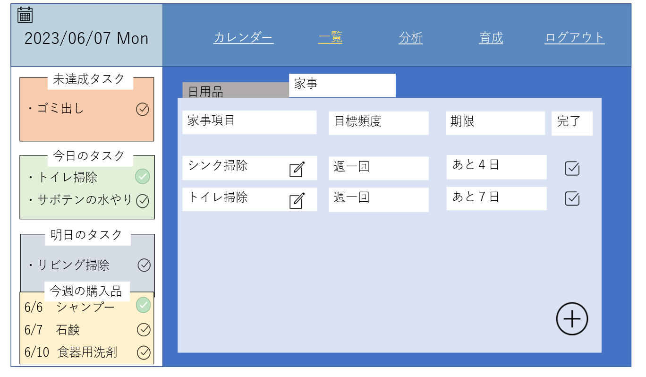

コレクション
育成画面
水をやる

 | 機能設計

 | 項目定義書

 | No | 物理名 | 論理名 |  | 画面型 | データ型 | min | max | DBテーブル | DBカラム | 備考

